Hoja 1
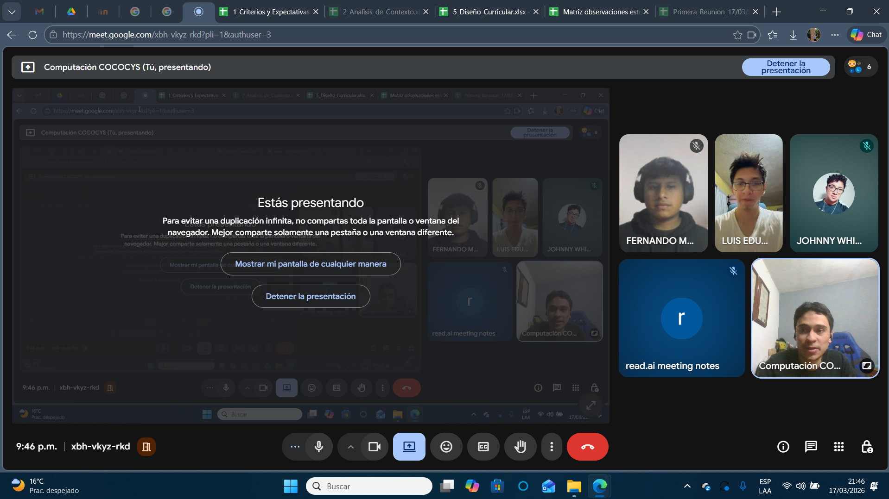
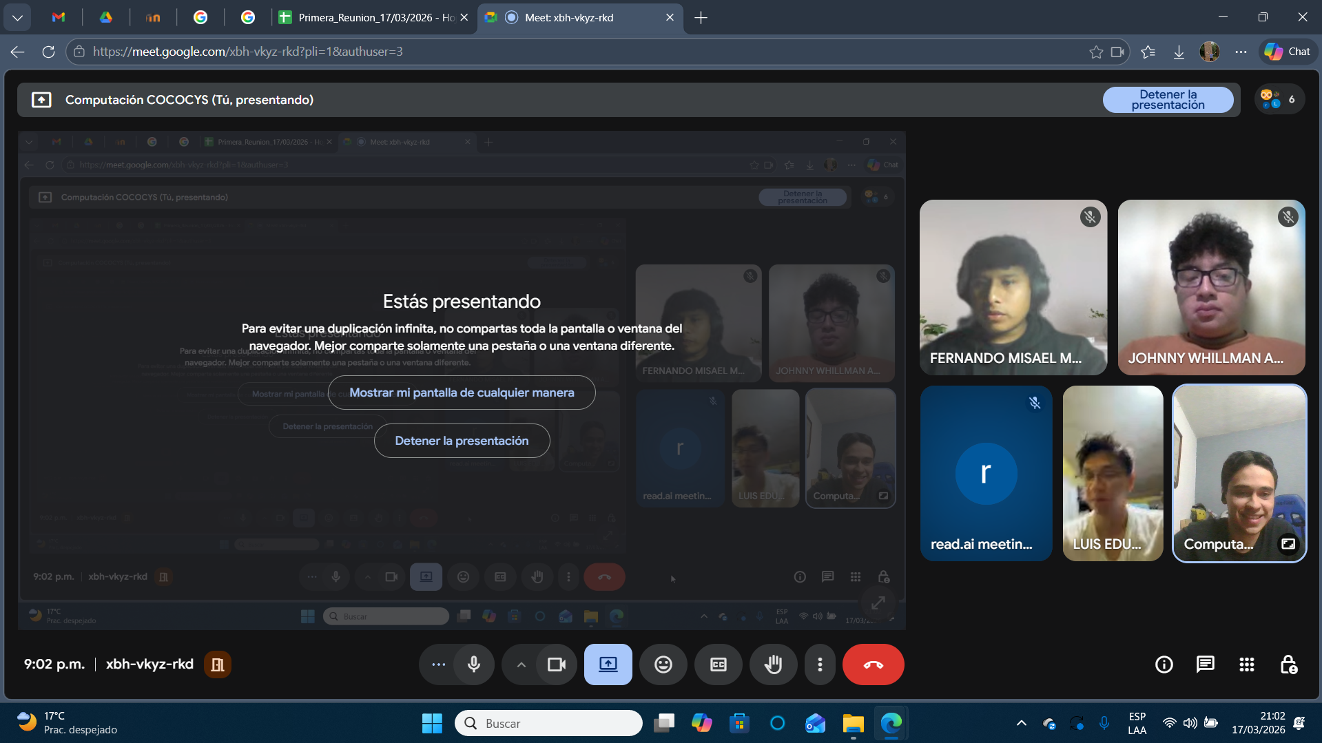
Nombre | Carnet
Johnny Whllman Aldana Osorio | 201807499
Luis Eduardo Monroy Pérez | 201800918
Fernando Misael Morales Ortíz | 202001950

